Szenario und Aufgabe


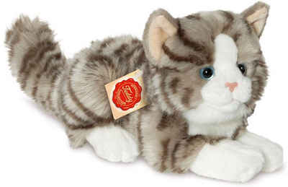
Szenario:
Sie interessieren sich für die Frage, ob der Kontakt zu "Emotional Support Animals" einen Einfluss auf die subjektiv empfundene Stressbelastung im Alltag hat. Um diese Frage zu klären, wollen Sie ein Experiment durchführen. In diesem Experiment sollen zwei zufällig ausgewählte Stichproben bzgl. ihrer subjektiv empfundenen Stressbelastung im Alltag miteinander verglichen werden. In der einen Stichprobe bekommt jede Versuchsperson für 10 Wochen ein Emotional Support Animal (eine entsprechend geschulte Katze). In der anderen Stichprobe (Kontrollgruppe) bekommt jede Versuchsperson lediglich eine kleine Plüschkatze. Nach 10 Wochen wird jede Versuchsperson mittels eines standardisierten Stressfragebogens (hohe Werte geben hohen Stress an) nach ihrer subjektiv empfundenen alltäglichen Stressbelastung gefragt.
Aufgabe 1)
a) Mit welchem Test könnte man die Hypothese prüfen? Übersetzen Sie die oben skizzierte Fragestellung in ein statistisches Hypothesenpaar.
H0:
H1:
Aufgabe 2)
Stichprobenumfangsplanung:
Das Design, die Durchführung sowie statistischen Hypothesen des geplanten Experiments sind oben bereits geklärt. Wie die AV gemessen werden soll ist ebenfalls klar. Eine offene Frage ist jetzt, wie viele Versuchspersonen in jeder Gruppe (n) bzw. insgesamt (N) getestet werden sollen. Die Antwort auf diese Frage liefert eine "a priori" durchgeführte Stichprobenumfangsplanung.
Wovon hängt die Zahl der Versuchspersonen ab?
Aufteilung des Seminars in zwei Gruppen:
Wenn sie bis einschließlich 15. Juni Geburtstag haben: Planen Sie das Experiment für eine angenommene Effektstärke von d = 0.8. Die Teststärke soll 90% sein, alpha ist 0.05.
Wenn Sie am 16. Juni oder später Geburtstag haben: Planen Sie das Experiment für eine angenommene Effektstärke von d = 0.5. Die Teststärke soll 90% sein, alpha ist 0.05.
Aufgabe 3)
Nehmen Sie an, dass das Experiment mit N = XX Versuchspersonen nach 10 Wochen erfolgreich beendet wurde. Die Daten finden Sie in den jeweiligen Tabellenblättern "Zufallssamples N = XX". Benutzen Sie die Daten, um über die Hypothesen zu entscheiden (Abbildung mit Mittelwerten und 95% KI, empirische Effektgröße d und entsprechender Signifikanztest). Beantworten Sie dann anhand der Ergebnisse die ursprüngliche Frage.
Aufgabe 4)
Aktualisieren Sie die dynamische Datentabelle (Erklärung in den entsprechenden Mappen) für Ihre Stichprobengröße mehrmals (gerne 10 -20 mal) und kopieren Sie sich die Ergebnisse jedes Mal auf die Seite oder in ein neues Tabellenblatt. Was beobachten Sie?
Führen Sie die statistische Testung ebenfalls für die jeweils andere Stichprobengröße durch. Aktualisieren Sie die Datentabelle auch hier häufiger und kopieren Sie sich die Ergebnisse. Was fällt im Vergleich zur anderen Stichprobengröße auf?
Aufgabe 5)
Wie hätten die statistischen Hypothesen ausgesehen, wenn es sich um eine gerichtete Vorhersage gehandelt hätte (d.h., wenn angenommen wird, dass die Stressbelastung mit ESA niedriger ist)?
Wie hätte sich die statistische Analyse geändert?
Wie hätte sich die Anzahl der benötigten Versuchspersonen verändert (gehen sie von einem Effekt von 0.5 aus)?
Wie viele Versuchspersonen hätten (bei angenommener ungerichteter Hypothese) getestet werden müssen um einen kleinen Effekt ( d = 0.2) mit 90%iger Wahrscheinlichkeit zu finden?

Daten N = 68
sID | ES_Animal | Stresslevel
1 | no | 93
2 | no | 128
3 | no | 84 | Achtung, hier wird live "erhoben"
4 | no | 100
5 | no | 112 | Die Werte in Spalte C werden dynamisch aus simulierten Populationen gezogen.
6 | no | 110 | Die Populationen sind normalverteilt und haben (von uns definierte) feste Mittelwerte und Streuungen.
7 | no | 76 | Die konkreten Werte werden aber, wie in einem echten Experiment, zufällig aus den Populationen gezogen.
8 | no | 129
9 | no | 78 | Das bedeutet:
10 | no | 99 | 1) Jede*r von Ihnen hat leicht unterschiedliche Daten (die aber aus denselben Populationen gezogen werden)
11 | no | 71 | 2) Die Daten werden neu gezogen, sobald irgendein Feld in dieser Arbeitsmappe aktualisiert wird (sobald man in irgendeine Zelle klickt, der Cursor erscheint, und enter gedrückt wird - auch wenn nichts geändert wurde)
12 | no | 111
13 | no | 117 | Achten Sie bei t-test und co also auf die richtigen Arbeitsschritte statt auf die konkreten Zahlen, denn diese werden sich leicht unterscheiden.
14 | no | 99 | Sie sollten qualitativ jedoch zu ähnlichen Schlussfolgerungen kommen (da ja stets aus denselben Populationen gezogen wird).
15 | no | 104
16 | no | 85 | Wer einen bestimmten Datensatz "festhalten" möchte, kann die Werte in Spalte C kopieren und dann beispielsweise in Spalte D einfügen.
17 | no | 104 | Aber Achtung: dafür Rechtsklick auf eine Zelle (zb D2) und unter "Einfügeoptionen" auf "Werte" (das Icon mit den Zahlen 123) klicken (siehe Screenshot).
18 | no | 95 | Dann werden die Ergebnisse einer Formel (hier des Ziehens von Werten) als ganz normale Zahlen eingefügt, aber nicht mehr die Formel selbst.
19 | no | 72
20 | no | 135 | Es empfiehlt sich aber auch, die Formeln für deskriptive Statistik und Tests einmal auf den dynamischen Bereich anzuwenden.
21 | no | 76 | So kann man durch Aktualisieren der Mappe sehen, wie sich die Ergebnisse leicht ändern, wenn man das Experiment wiederholt "durchführt".
22 | no | 85

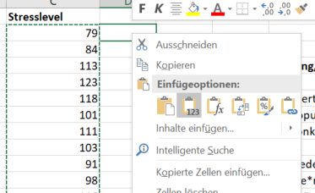
23 | no | 108
24 | no | 113
25 | no | 95
26 | no | 76
27 | no | 104
28 | no | 92
29 | no | 82
30 | no | 122
31 | no | 140
32 | no | 82
33 | no | 88
34 | no | 104
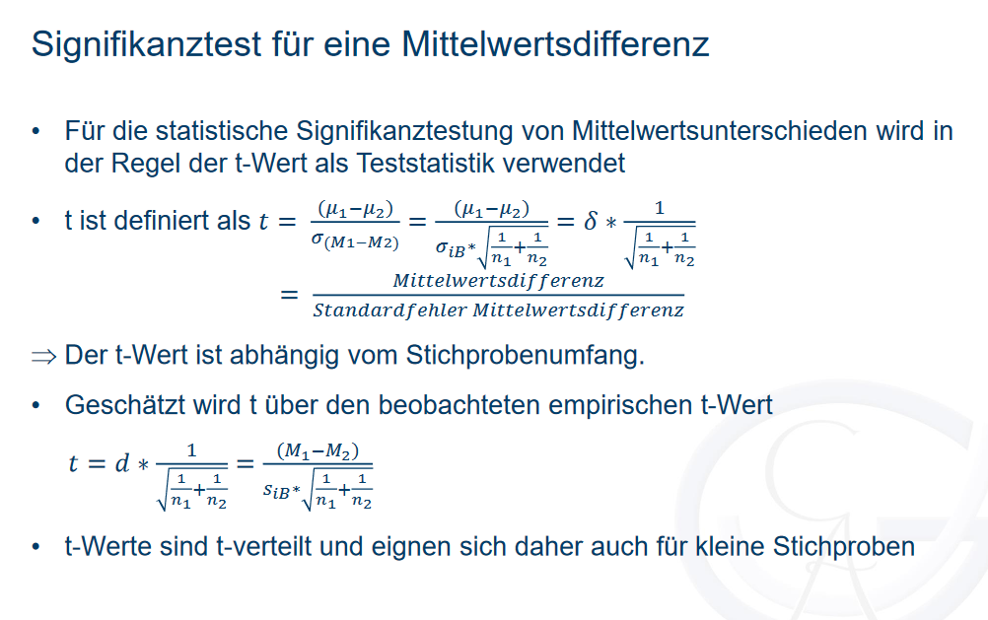
35 | yes | 82
36 | yes | 76 |  | no Animal | ES Animal
37 | yes | 103 | Mittelwert
38 | yes | 109 | geschätzte Streuung
39 | yes | 97 | n
40 | yes | 68 | halbes 95% KI
41 | yes | 90
42 | yes | 122
43 | yes | 67 | siB
44 | yes | 112 | t empirisch
45 | yes | 82 | t kritisch
46 | yes | 85 | t emp > t krit?
47 | yes | 87 | p-Wert (über ttest-Funktion)
48 | yes | 89 | p-Wert (über t.vert)
49 | yes | 109
50 | yes | 89
51 | yes | 93 | Entscheidung:
52 | yes | 85
53 | yes | 93 | d
54 | yes | 110
55 | yes | 97
56 | yes | 98
57 | yes | 71
58 | yes | 85
59 | yes | 90
60 | yes | 96
61 | yes | 88
62 | yes | 84
63 | yes | 85
64 | yes | 89
65 | yes | 81
66 | yes | 87
67 | yes | 70
68 | yes | 120

Lösung N = 68
sID | ES_Animal | Stresslevel
1 | no | 101
2 | no | 107
3 | no | 112 | Achtung, hier wird live "erhoben"
4 | no | 96 |  |  |  | Ergebnisse von 10 beispielhaften Simulationen für N = 68
5 | no | 95 | Die Werte in Spalte C werden dynamisch aus simulierten Populationen gezogen.
6 | no | 126 | Die Populationen sind normalverteilt und haben (von uns definierte) feste Mittelwerte und Streuungen. |  |  |  | 1 |  | 2 |  | 3 |  | 4 |  | 5 |  | 6 |  | 7 |  | 8 |  | 9 |  | 10
7 | no | 100 | Die konkreten Werte werden aber, wie in einem echten Experiment, zufällig aus den Populationen gezogen. |  |  |  | no Animal | ES Animal | no Animal | ES Animal | no Animal | ES Animal | no Animal | ES Animal | no Animal | ES Animal | no Animal | ES Animal | no Animal | ES Animal | no Animal | ES Animal | no Animal | ES Animal | no Animal | ES Animal
8 | no | 106 |  |  |  | Mittelwert | 99.05 | 91.51 | 102.92 | 89.83 | 101.27 | 91.22 | 104.70 | 89.38 | 102.54 | 93.20 | 102.48 | 91.84 | 101.73 | 88.79 | 98.87 | 93.30 | 103.62 | 91.65 | 106.55 | 93.57
9 | no | 90 | Das bedeutet: |  |  | geschätzte Streuung | 14.76 | 16.55 | 11.76 | 14.36 | 14.14 | 15.75 | 15.14 | 14.66 | 13.35 | 14.40 | 13.95 | 13.56 | 11.98 | 14.58 | 12.26 | 15.30 | 14.48 | 13.75 | 16.24 | 15.60
10 | no | 73 | 1) Jede*r von Ihnen hat leicht unterschiedliche Daten (die aber aus denselben Populationen gezogen werden) |  |  | n | 34.00 | 34.00 | 34.00 | 34.00 | 34.00 | 34.00 | 34.00 | 34.00 | 34.00 | 34.00 | 34.00 | 34.00 | 34.00 | 34.00 | 34.00 | 34.00 | 34.00 | 34.00 | 34.00 | 34.00
11 | no | 105 | 2) Die Daten werden neu gezogen, sobald irgendein Feld in dieser Arbeitsmappe aktualisiert wird (sobald man in irgendeine Zelle klickt, der Cursor erscheint, und enter gedrückt wird - auch wenn nichts geändert wurde) |  |  | halbes 95% KI | 5.15 | 5.77 | 4.10 | 5.01 | 4.93 | 5.50 | 5.28 | 5.12 | 4.66 | 5.03 | 4.87 | 4.73 | 4.18 | 5.09 | 4.28 | 5.34 | 5.05 | 4.80 | 5.67 | 5.44
12 | no | 91
13 | no | 118 | Achten Sie bei t-test und co also auf die richtigen Arbeitsschritte statt auf die konkreten Zahlen, denn diese werden sich leicht unterscheiden.
14 | no | 91 | Sie sollten qualitativ jedoch zu ähnlichen Schlussfolgerungen kommen (da ja stets aus denselben Populationen gezogen wird). |  |  | siB | 15.68 |  | 13.12 |  | 14.97 |  | 14.90 |  | 13.89 |  | 13.76 |  | 13.35 |  | 13.86 |  | 14.12 |  | 15.92
15 | no | 89 |  |  |  | t empirisch | 1.98 |  | 4.11 |  | 2.77 |  | 4.24 |  | 2.78 |  | 3.19 |  | 4.00 |  | 1.66 |  | 3.50 |  | 3.36
16 | no | 98 | Wer einen bestimmten Datensatz "festhalten" möchte, kann die Werte in Spalte C kopieren und dann beispielsweise in Spalte D einfügen. |  |  | t kritisch | 2.00 |  | 2.00 |  | 2.00 |  | 2.00 |  | 2.00 |  | 2.00 |  | 2.00 |  | 2.00 |  | 2.00 |  | 2.00
17 | no | 120 | Aber Achtung: dafür Rechtsklick auf eine Zelle (zb D2) und unter "Einfügeoptionen" auf "Werte" (das Icon mit den Zahlen 123) klicken (siehe Screenshot). |  |  | t emp > t krit? | nein |  | ja |  | ja |  | ja |  | ja |  | ja |  | ja |  | nein |  | ja |  | ja
18 | no | 98 | Dann werden die Ergebnisse einer Formel (hier des Ziehens von Werten) als ganz normale Zahlen eingefügt, aber nicht mehr die Formel selbst. |  |  | p-Wert (über ttest-Funktion) | 0.05 |  | 0.00 |  | 0.01 |  | 0.00 |  | 0.01 |  | 0.00 |  | 0.00 |  | 0.10 |  | 0.00 |  | 0.00
19 | no | 103 |  |  |  | p-Wert (über t.vert) | 0.05 |  | 0.00 |  | 0.01 |  | 0.00 |  | 0.01 |  | 0.00 |  | 0.00 |  | 0.10 |  | 0.00 |  | 0.00
20 | no | 90 | Es empfiehlt sich aber auch, die Formeln für deskriptive Statistik und Tests einmal auf den dynamischen Bereich anzuwenden.
21 | no | 95 | So kann man durch Aktualisieren der Mappe sehen, wie sich die Ergebnisse leicht ändern, wenn man das Experiment wiederholt "durchführt".
22 | no | 103 |  |  |  | Entscheidung: | H1 angenommen |  | H1 angenommen |  | H1 angenommen |  | H1 angenommen |  | H1 angenommen |  | H1 angenommen |  | H1 angenommen |  | H0 beibehalten |  | H1 angenommen |  | H1 angenommen
23 | no | 129
24 | no | 86 |  |  |  | d | 0.48 |  | 1.00 |  | 0.67 |  | 1.03 |  | 0.67 |  | 0.77 |  | 0.97 |  | 0.40 |  | 0.85 |  | 0.82
25 | no | 89
26 | no | 103
27 | no | 95
28 | no | 81
29 | no | 89
30 | no | 133 |  |  |  |  | 8 von 10 Experimenten zeigen einen signifikanten Effekt. Hätten wir hier nur das erste oder das achte Experiment durchgeführt, hätten wir einen Beta-Fehler begangen (die H0 fälschlicherweise zurückgewiesen).
31 | no | 101 |  |  |  |  | (In diesem Fall wissen wir, dass es einen wahren Effekt gibt, weil wir ihn in die simulierten Daten eingebaut haben. Normalerweise könnte man sich da natürlich auch nach 8 von 10 signifikanten Befunden nicht hundertprozentig sicher sein.)
32 | no | 102
33 | no | 113 |  |  |  |  | Die Größe des Effekts schwankt recht stark zwischen den einzelnen simulierten Experimenten.
34 | no | 116
35 | yes | 83 |  |  |  |  | Mittlerer Effekt über 10 Experimente:
36 | yes | 82 |  | no Animal | ES Animal |  | 0.77
37 | yes | 113 | Mittelwert | 101.30 | 94.77
38 | yes | 73 | geschätzte Streuung | 13.65 | 12.65 |  | Streuung der Effektgröße:
39 | yes | 85 | n | 34 | 34 |  | 0.20
40 | yes | 110 | halbes 95% KI | 4.76 | 4.41
41 | yes | 86 |  |  |  |  | Der wahre Effekt, den wir in die Simlation eingebaut haben, ist d = 0,5. Wir sehen also, dass die Experimente (mit N = 68) diesen wahren Effekt nicht gut abbilden.
42 | yes | 108 |  |  |  |  | In der ersten beispielhaften Simulation liegt der Effekt in den Daten nahe am wahren Effekt, aber der Test wird nicht signifikant. (Wenn Sie sich mehr Dezimalstellen anzeigen lassen, sehen Sie, dass der p-Wert noch etwas über 0,05 liegt.)
43 | yes | 110 | siB | 13.15986986 |  |  | Woran kann das liegen? Wir haben in der Testplanung für einen zu großen Effekt geplant (d = 0,8). Deshalb haben wir eine niedrigere Stichprobengröße gewählt, als wir für den wahren Effekt gebraucht hätten.
44 | yes | 91 | t empirisch | 2.05 |  |  | Daraus resultiert, dass wir keine gute Teststärke für den wahren Effekt haben.
45 | yes | 103 | t kritisch | 1.996564419 |  |  | Die untenstehende Post hoc Power-Analyse zeigt: bei einem wahren Effekt von d = 0,5 und einer Stichprogengröße von N = 68 können wir nur in etwas mehr als 50% der Fälle erwarten, einen signifikanten Effekt zu finden.
46 | yes | 109 | t emp > t krit? | ja |  |  | In den obenstehenden 10 Simulationen haben wir also schon verhältnismäßig häufig einen signifikanten Effekt gefunden (bei Ihrer eigenen Simulation kann es deutlich anders aussehen).
47 | yes | 109 | p-Wert (über ttest-Funktion) | 0.044599030433 |  |  | Das liegt daran, dass 10 Simulationen nicht besonders viel sind. Wenn wir das Experiment 1000 mal oder häufiger simulieren würden, würden wir ziemlich genau auf die untenstehende Prozentzahl an signifikanten Effekten kommen.
48 | yes | 90 | p-Wert (über t.vert) | 0.044599030433 |  |  | Wir sehen oben auch, dass der Test eher dann signifikant wird, wenn der Effekt in einer Stichprobe zufällig überschätzt wird.
49 | yes | 101
50 | yes | 82 |  |  |  |  | Wie sollte man also planen, wenn man gar nichts über die Effektstärke weiß?
51 | yes | 123 | Entscheidung: | H1 angenommen |  |  | Eine Möglichkeit ist, für den kleinsten Effekt zu planen, der eine theoretische oder praktische Bedeutung hätte.
52 | yes | 96 |  |  |  |  | Für diesen sollte eine ausreichend hohe Teststärke angesetzt werden (Faustregel: mindestens .80).
53 | yes | 90 | d | 0.49657639971 |  |  | Wenn der Effekt dann größer ist, als man dachte, hat man eine noch höhere Teststärke.
54 | yes | 76 |  |  |  |  | Wenn man keinen Effekt findet, ist er unter diesen Umständen vermutlich entweder nicht vorhanden oder so klein, dass er einen ohnehin nicht interessieren würde.
55 | yes | 108
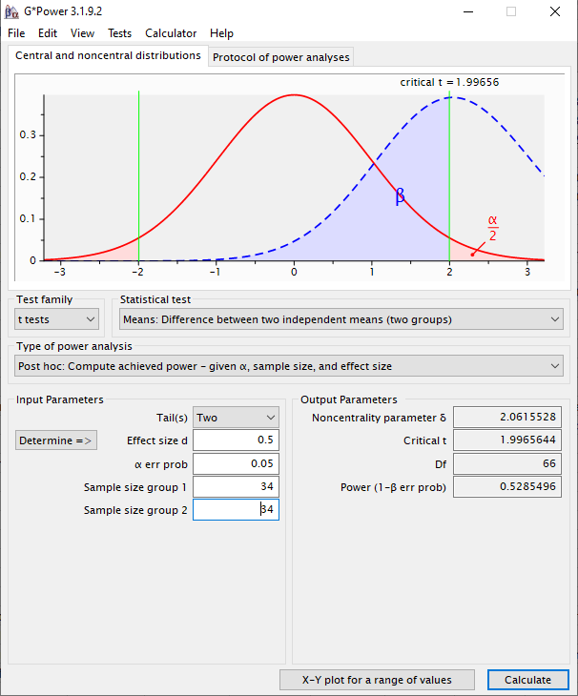
56 | yes | 100
57 | yes | 91
Stresslevel mit vs. ohne Support Animal
58 | yes | 75
59 | yes | 100
60 | yes | 97
61 | yes | 101
62 | yes | 76
63 | yes | 79
64 | yes | 96
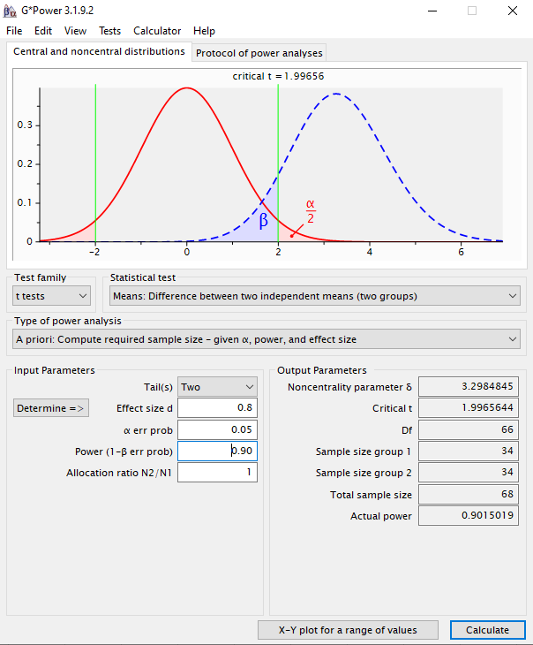
65 | yes | 104
66 | yes | 89
67 | yes | 96
68 | yes | 88

Lösung N = 172
sID | ES_Animal | Stresslevel
1 | no | 83
2 | no | 104
3 | no | 117 | Achtung, hier wird live "erhoben" |  |  | Ergebnisse von 10 beispielhaften Simulationen für N = 172
4 | no | 122
5 | no | 98 | Die Werte in Spalte C werden dynamisch aus simulierten Populationen gezogen. |  |  |  | 1 |  | 2 |  | 3 |  | 4 |  | 5 |  | 6 |  | 7 |  | 8 |  | 9 |  | 10
6 | no | 107 | Die Populationen sind normalverteilt und haben (von uns definierte) feste Mittelwerte und Streuungen. |  |  |  | no Animal | ES Animal | no Animal | ES Animal | no Animal | ES Animal | no Animal | ES Animal | no Animal | ES Animal | no Animal | ES Animal | no Animal | ES Animal | no Animal | ES Animal | no Animal | ES Animal | no Animal | ES Animal
7 | no | 107 | Die konkreten Werte werden aber, wie in einem echten Experiment, zufällig aus den Populationen gezogen. |  |  | Mittelwert | 99.94 | 94.76 | 99.39 | 91.44 | 100.62 | 92.93 | 100.58 | 92.87 | 100.57 | 95.32 | 100.60 | 91.34 | 101.48 | 92.07 | 100.61 | 88.48 | 98.96 | 91.34 | 99.34 | 92.03
8 | no | 106 |  |  |  | geschätzte Streuung | 17.26 | 15.13 | 14.71 | 14.95 | 14.33 | 14.52 | 14.15 | 14.84 | 15.21 | 15.59 | 15.71 | 12.74 | 15.50 | 15.13 | 12.63 | 13.95 | 13.15 | 15.52 | 15.54 | 16.31
9 | no | 97 | Das bedeutet: |  |  | n | 86.00 | 86.00 | 86.00 | 86.00 | 86.00 | 86.00 | 86.00 | 86.00 | 86.00 | 86.00 | 86.00 | 86.00 | 86.00 | 86.00 | 86.00 | 86.00 | 86.00 | 86.00 | 86.00 | 86.00
10 | no | 97 | 1) Jede*r von Ihnen hat leicht unterschiedliche Daten (die aber aus denselben Populationen gezogen werden) |  |  | halbes 95% KI | 3.70 | 3.24 | 3.15 | 3.21 | 3.07 | 3.11 | 3.03 | 3.18 | 3.26 | 3.34 | 3.37 | 2.73 | 3.32 | 3.24 | 2.71 | 2.99 | 2.82 | 3.33 | 3.33 | 3.50
11 | no | 97 | 2) Die Daten werden neu gezogen, sobald irgendein Feld in dieser Arbeitsmappe aktualisiert wird (sobald man in irgendeine Zelle klickt, der Cursor erscheint, und enter gedrückt wird - auch wenn nichts geändert wurde)
12 | no | 109
13 | no | 58 | Achten Sie bei t-test und co also auf die richtigen Arbeitsschritte statt auf die konkreten Zahlen, denn diese werden sich leicht unterscheiden. |  |  | siB | 16.23 |  | 14.83 |  | 14.42 |  | 14.50 |  | 15.40 |  | 14.30 |  | 15.32 |  | 13.31 |  | 14.38 |  | 15.93
14 | no | 81 | Sie sollten qualitativ jedoch zu ähnlichen Schlussfolgerungen kommen (da ja stets aus denselben Populationen gezogen wird). |  |  | t empirisch | 2.09 |  | 3.52 |  | 3.50 |  | 3.49 |  | 2.24 |  | 4.25 |  | 4.03 |  | 5.98 |  | 3.47 |  | 3.01
15 | no | 116 |  |  |  | t kritisch | 1.97 |  | 1.97 |  | 1.97 |  | 1.97 |  | 1.97 |  | 1.97 |  | 1.97 |  | 1.97 |  | 1.97 |  | 1.97
16 | no | 103 | Wer einen bestimmten Datensatz "festhalten" möchte, kann die Werte in Spalte C kopieren und dann beispielsweise in Spalte D einfügen. |  |  | t emp > t krit? | ja |  | ja |  | ja |  | ja |  | ja |  | ja |  | ja |  | ja |  | ja |  | ja
17 | no | 94 | Aber Achtung: dafür Rechtsklick auf eine Zelle (zb D2) und unter "Einfügeoptionen" auf "Werte" (das Icon mit den Zahlen 123) klicken (siehe Screenshot). |  |  | p-Wert (über ttest-Funktion) | 0.04 |  | 0.00 |  | 0.00 |  | 0.00 |  | 0.03 |  | 0.00 |  | 0.00 |  | 0.00 |  | 0.00 |  | 0.00
18 | no | 88 | Dann werden die Ergebnisse einer Formel (hier des Ziehens von Werten) als ganz normale Zahlen eingefügt, aber nicht mehr die Formel selbst. |  |  | p-Wert (über t.vert) | 0.04 |  | 0.00 |  | 0.00 |  | 0.00 |  | 0.03 |  | 0.00 |  | 0.00 |  | 0.00 |  | 0.00 |  | 0.00
19 | no | 87
20 | no | 116 | Es empfiehlt sich aber auch, die Formeln für deskriptive Statistik und Tests einmal auf den dynamischen Bereich anzuwenden.
21 | no | 84 | So kann man durch Aktualisieren der Mappe sehen, wie sich die Ergebnisse leicht ändern, wenn man das Experiment wiederholt "durchführt". |  |  | Entscheidung: | H1 angenommen |  | H1 angenommen |  | H1 angenommen |  | H1 angenommen |  | H1 angenommen |  | H1 angenommen |  | H1 angenommen |  | H1 angenommen |  | H1 angenommen |  | H1 angenommen
22 | no | 119
23 | no | 75 |  |  |  | d | 0.32 |  | 0.54 |  | 0.53 |  | 0.53 |  | 0.34 |  | 0.65 |  | 0.61 |  | 0.91 |  | 0.53 |  | 0.46
24 | no | 102
25 | no | 98
26 | no | 97
27 | no | 107
28 | no | 75 |  |  |  |  | Wir sehen, dass wir in allen beispielhaften Simulationen einen signifikanten Effekt finden.
29 | no | 121 |  |  |  |  | Der mittlere Effekt aus 10 Simulationen ist hier bereits nah am wahren Effekt (den wir in die Simulation eingebaut haben) - dieser betrug nämlich 0,5.
30 | no | 102
31 | no | 95 |  |  |  |  | Mittlerer Effekt über 10 Simulationen:
32 | no | 92 |  |  |  |  | 0.54
33 | no | 97 |  |  |  |  | Streuung der Effektgröße in 10 Simulationen:
34 | no | 91 |  |  |  |  | 0.16
35 | no | 96
36 | no | 113 |  | no Animal | ES Animal |  | Wir sehen auch, dass die Effektgröße weniger stark schwankt als in der Arbeitsmappe mit N = 68 (schauen Sie sich das später an, wenn Sie es noch nicht gerechnet haben).
37 | no | 81 | Mittelwert | 100.04 | 91.89
38 | no | 99 | geschätzte Streuung | 15.48 | 12.45 |  | Mit einer guten Teststärke für den wahren Effekt (die wir hier hatten, da wir für den korrekten Effekt geplant haben) ist es also möglich, den Effekt zuverlässsig zu detektieren und seine Größe relativ präzise zu schätzen.
39 | no | 67 | n | 86 | 86
40 | no | 114 | halbes 95% KI | 3.32 | 2.67 |  | Was macht man aber, wenn man den wahren Effekt vorher nicht kennt und auch keine Anhaltspunkte hat, wie groß oder klein er sein könnte?
41 | no | 85 |  |  |  |  | Eine Möglichkeit ist, für den kleinsten Effekt zu planen, der in diesem Fall theoretische oder praktische Relevanz hätte (Anmerkungen dazu auch in der Lösung für N = 68).
42 | no | 114
43 | no | 121 | siB | 14.04357727
44 | no | 106 | t empirisch | 3.80
45 | no | 115 | t kritisch | 1.9740167076
46 | no | 89 | t emp > t krit? | ja
47 | no | 76 | p-Wert (über ttest-Funktion) | 0.00019845219514
48 | no | 97 | p-Wert (über t.vert) | 0.00019845219514
49 | no | 101
50 | no | 81
51 | no | 103 | Entscheidung: | H1 angenommen
52 | no | 142
53 | no | 82 | d | 0.58007786192
54 | no | 88
55 | no | 94
Stresslevel mit vs. ohne Support Animal
56 | no | 86
57 | no | 129
58 | no | 130
59 | no | 103
60 | no | 100
61 | no | 96
62 | no | 91
63 | no | 99
64 | no | 119
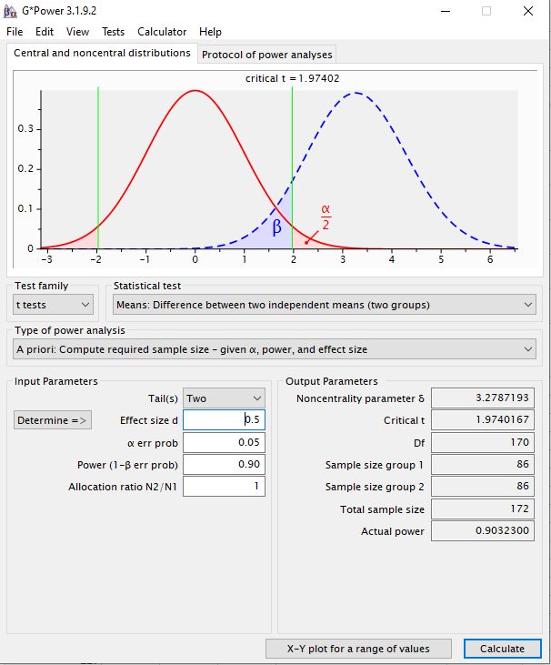
65 | no | 95
66 | no | 110
67 | no | 97
68 | no | 111
69 | no | 88
70 | no | 112
71 | no | 118
72 | no | 77
73 | no | 112
74 | no | 113
75 | no | 124
76 | no | 110
77 | no | 101
78 | no | 86
79 | no | 123
80 | no | 78
81 | no | 74
82 | no | 115
83 | no | 107
84 | no | 103
85 | no | 91
86 | no | 103
87 | yes | 92
88 | yes | 103
89 | yes | 93
90 | yes | 101
91 | yes | 100
92 | yes | 77
93 | yes | 98
94 | yes | 86
95 | yes | 85
96 | yes | 101
97 | yes | 109
98 | yes | 83
99 | yes | 93
100 | yes | 72
101 | yes | 81
102 | yes | 82
103 | yes | 93
104 | yes | 85
105 | yes | 95
106 | yes | 78
107 | yes | 87
108 | yes | 109
109 | yes | 89
110 | yes | 96
111 | yes | 104
112 | yes | 104
113 | yes | 104
114 | yes | 100
115 | yes | 88
116 | yes | 92
117 | yes | 102
118 | yes | 101
119 | yes | 83
120 | yes | 82
121 | yes | 76
122 | yes | 76
123 | yes | 92
124 | yes | 80
125 | yes | 91
126 | yes | 88
127 | yes | 88
128 | yes | 86
129 | yes | 86
130 | yes | 101
131 | yes | 64
132 | yes | 93
133 | yes | 87
134 | yes | 86
135 | yes | 72
136 | yes | 102
137 | yes | 93
138 | yes | 95
139 | yes | 125
140 | yes | 97
141 | yes | 82
142 | yes | 96
143 | yes | 90
144 | yes | 117
145 | yes | 94
146 | yes | 116
147 | yes | 107
148 | yes | 60
149 | yes | 85
150 | yes | 98
151 | yes | 97
152 | yes | 111
153 | yes | 79
154 | yes | 101
155 | yes | 106
156 | yes | 96
157 | yes | 78
158 | yes | 77
159 | yes | 73
160 | yes | 83
161 | yes | 76
162 | yes | 78
163 | yes | 86
164 | yes | 108
165 | yes | 83
166 | yes | 110
167 | yes | 87
168 | yes | 114
169 | yes | 116
170 | yes | 100
171 | yes | 93
172 | yes | 86

Lösung gerichtet mit d = 0.5
sID | ES_Animal | Stresslevel
1 | no | 72
2 | no | 106
3 | no | 83 | Achtung, hier wird live "erhoben"
4 | no | 75
5 | no | 111 | Die Werte in Spalte C werden dynamisch aus simulierten Populationen gezogen.
6 | no | 111 | Die Populationen sind normalverteilt und haben (von uns definierte) feste Mittelwerte und Streuungen.
7 | no | 73 | Die konkreten Werte werden aber, wie in einem echten Experiment, zufällig aus den Populationen gezogen.
8 | no | 97
9 | no | 100 | Das bedeutet:
10 | no | 84 | 1) Jede*r von Ihnen hat leicht unterschiedliche Daten (die aber aus denselben Populationen gezogen werden)
11 | no | 114 | 2) Die Daten werden neu gezogen, sobald irgendein Feld in dieser Arbeitsmappe aktualisiert wird (sobald man in irgendeine Zelle klickt, der Cursor erscheint, und enter gedrückt wird - auch wenn nichts geändert wurde)
12 | no | 92
13 | no | 111 | Achten Sie bei t-test und co also auf die richtigen Arbeitsschritte statt auf die konkreten Zahlen, denn diese werden sich leicht unterscheiden.
14 | no | 71 | Sie sollten qualitativ jedoch zu ähnlichen Schlussfolgerungen kommen (da ja stets aus denselben Populationen gezogen wird).
15 | no | 97
16 | no | 100 | Wer einen bestimmten Datensatz "festhalten" möchte, kann die Werte in Spalte C kopieren und dann beispielsweise in Spalte D einfügen.
17 | no | 85 | Aber Achtung: dafür Rechtsklick auf eine Zelle (zb D2) und unter "Einfügeoptionen" auf "Werte" (das Icon mit den Zahlen 123) klicken (siehe Screenshot).
18 | no | 95 | Dann werden die Ergebnisse einer Formel (hier des Ziehens von Werten) als ganz normale Zahlen eingefügt, aber nicht mehr die Formel selbst.
19 | no | 88
20 | no | 82 | Es empfiehlt sich aber auch, die Formeln für deskriptive Statistik und Tests einmal auf den dynamischen Bereich anzuwenden.
21 | no | 93 | So kann man durch Aktualisieren der Mappe sehen, wie sich die Ergebnisse leicht ändern, wenn man das Experiment wiederholt "durchführt".
22 | no | 106
23 | no | 89
24 | no | 114
25 | no | 95
26 | no | 106
27 | no | 124
28 | no | 112
29 | no | 95
30 | no | 109
31 | no | 94
32 | no | 112
33 | no | 113
34 | no | 99
35 | no | 96
36 | no | 90 |  | no Animal | ES Animal
37 | no | 94 | Mittelwert | 99.39 | 90.55
38 | no | 121 | geschätzte Streuung | 13.89 | 16.81
39 | no | 98 | n | 70 | 70
40 | no | 98 | halbes 95% KI | 4.85 | 5.86
41 | no | 100
42 | no | 97
43 | no | 105 | siB | 15.41867155
44 | no | 102 | t empirisch | 3.39
45 | no | 106 | t kritisch | 1.6559703824
46 | no | 90 | t emp > t krit? | ja
47 | no | 103 | p-Wert (über ttest-Funktion) | 0.00045294912542
48 | no | 94 | p-Wert (über t.vert) | 0.00045294912542
49 | no | 115
50 | no | 91
51 | no | 106 | Entscheidung: | H1 angenommen
52 | no | 102
53 | no | 90 | d | 0.57333177131
54 | no | 120
55 | no | 97
56 | no | 110
57 | no | 123
Stresslevel mit vs. ohne Support Animal
58 | no | 66
59 | no | 117
60 | no | 78
61 | no | 91
62 | no | 107
63 | no | 96
64 | no | 100
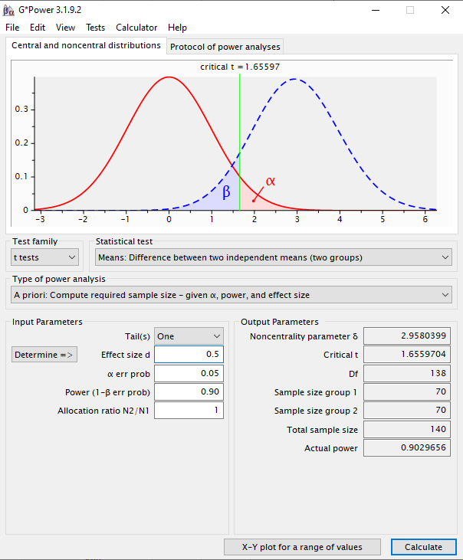
65 | no | 136
66 | no | 108
67 | no | 77
68 | no | 98
69 | no | 117
70 | no | 114
71 | yes | 119
72 | yes | 80
73 | yes | 115
74 | yes | 55
75 | yes | 93
76 | yes | 112
77 | yes | 76
78 | yes | 81
79 | yes | 94
80 | yes | 104
81 | yes | 120
82 | yes | 105
83 | yes | 98
84 | yes | 97
85 | yes | 93
86 | yes | 106
87 | yes | 99
88 | yes | 93
89 | yes | 78
90 | yes | 91
91 | yes | 112
92 | yes | 105
93 | yes | 80
94 | yes | 56
95 | yes | 103
96 | yes | 111
97 | yes | 96
98 | yes | 81
99 | yes | 73
100 | yes | 77
101 | yes | 105
102 | yes | 78
103 | yes | 88
104 | yes | 90
105 | yes | 93
106 | yes | 106
107 | yes | 88
108 | yes | 87
109 | yes | 72
110 | yes | 83
111 | yes | 94
112 | yes | 114
113 | yes | 80
114 | yes | 87
115 | yes | 85
116 | yes | 106
117 | yes | 47
118 | yes | 101
119 | yes | 85
120 | yes | 96
121 | yes | 95
122 | yes | 114
123 | yes | 93
124 | yes | 103
125 | yes | 89
126 | yes | 84
127 | yes | 81
128 | yes | 112
129 | yes | 103
130 | yes | 43
131 | yes | 97
132 | yes | 52
133 | yes | 97
134 | yes | 89
135 | yes | 78
136 | yes | 99
137 | yes | 55
138 | yes | 87
139 | yes | 93
140 | yes | 89

Restliche Lösungen
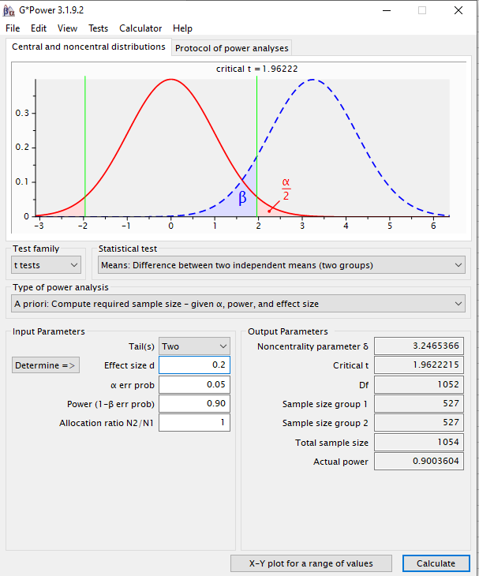
Szenario:
Sie interessieren sich für die Frage, ob der Kontakt zu "Emotional Support Animals" einen Einfluss auf die subjektiv empfundene Stressbelastung im Alltag hat. Um diese Frage zu klären, wollen Sie ein Experiment durchführen. In diesem Experiment sollen zwei zufällig ausgewählte Stichproben bzgl. ihrer subjektiv empfundenen Stressbelastung im Alltag miteinander verglichen werden. In der einen Stichprobe bekommt jede Versuchsperson für 10 Wochen ein Emotional Support Animal (eine entsprechend geschulte Katze). In der anderen Stichprobe (Kontrollgruppe) bekommt jede Versuchsperson lediglich eine kleine Plüschkatze. Nach 10 Wochen wird jede Versuchsperson mittels eines standardisierten Stressfragebogens (hohe Werte geben hohen Stress an) nach ihrer subjektiv empfundenen alltäglichen Stressbelastung gefragt.
Aufgabe 1)
a) Mit welchem Test könnte man die Hypothese prüfen? Übersetzen Sie die oben skizzierte Fragestellung in ein statistisches Hypothesenpaar.
H0: mü(ESA) = mü (noESA)
H1: mü(ESA) =/= mü(noESA)
Aufgabe 2)
Stichprobenumfangsplanung:
Das Design, die Durchführung sowie statistischen Hypothesen des geplanten Experiments sind oben bereits geklärt. Wie die AV gemessen werden soll ist ebenfalls klar. Eine offene Frage ist jetzt, wie viele Versuchspersonen in jeder Gruppe (n) bzw. insgesamt (N) getestet werden sollen. Die Antwort auf diese Frage liefert eine "a priori" durchgeführte Stichprobenumfangsplanung.
Wovon hängt die Zahl der Versuchspersonen ab? erwartete Effektgröße, angestrebte Teststärke, akzeptiertes Alpha-niveau
Aufteilung des Seminars in zwei Gruppen:
Wenn sie bis einschließlich 15. Juni Geburtstag haben: Planen Sie das Experiment für eine angenommene Effektstärke von d = 0.8. Die Teststärke soll 90% sein, alpha ist 0.05.
ergibt N = 68
Wenn Sie am 16. Juni oder später Geburtstag haben: Planen Sie das Experiment für eine angenommene Effektstärke von d = 0.5. Die Teststärke soll 90% sein, alpha ist 0.05.
ergibt N = 172
Aufgabe 3)
Nehmen Sie an, dass das Experiment mit N = XX Versuchspersonen nach 10 Wochen erfolgreich beendet wurde. Die Daten finden Sie in den jeweiligen Tabellenblättern "Zufallssamples N = XX". Benutzen Sie die Daten, um über die Hypothesen zu entscheiden (Abbildung mit Mittelwerten und 95% KI, empirische Effektgröße d und entsprechender Signifikanztest). Beantworten Sie dann anhand der Ergebnisse die ursprüngliche Frage.
(siehe gerechnete Lösungen)
Aufgabe 4)
Aktualisieren Sie die dynamische Datentabelle (Erklärung in den entsprechenden Mappen) für Ihre Stichprobengröße mehrmals (gerne 10 -20 mal) und kopieren Sie sich die Ergebnisse jedes Mal auf die Seite oder in ein neues Tabellenblatt. Was beobachten Sie?
Führen Sie die statistische Testung ebenfalls für die jeweils andere Stichprobengröße durch. Aktualisieren Sie die Datentabelle auch hier häufiger und kopieren Sie sich die Ergebnisse. Was fällt im Vergleich zur anderen Stichprobengröße auf?
Siehe Lösungsblätter für N = 68 und N = 172 für beispielhafte Simulationen und Erläuterungen.
Aufgabe 5)
Wie hätten die statistischen Hypothesen ausgesehen, wenn es sich um eine gerichtete Vorhersage gehandelt hätte (d.h., wenn angenommen wird, dass die Stressbelastung mit ESA niedriger ist)?
H0: mü(ESA) >= mü(no ESA)
H1: mü(ESA) < mü(no ESA)
Wie hätte sich die statistische Analyse geändert?
- t-Test wäre einseitig statt zweiseitig (siehe gerechnete Lösung mit d = 0.5, gerichtet)
Wie hätte sich die Anzahl der benötigten Versuchspersonen verändert (gehen sie von einem Effekt von 0.5 aus)?
140 Personen statt 172 (siehe gerechnete Lösung mit d = 0.5, gerichtet)
Wie viele Versuchspersonen hätten (bei angenommener ungerichteter Hypothese) getestet werden müssen um einen kleinen Effekt (d = 0.2) mit 90%iger Wahrscheinlichkeit zu finden? siehe unten

